ANEXO EXPERIENCIA EMPRESA
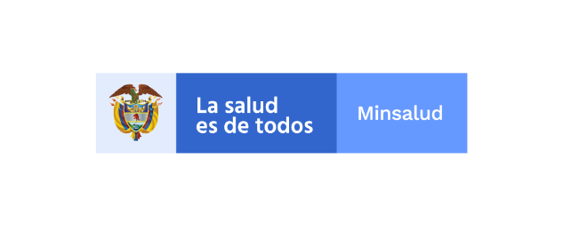

 |  |  | ANEXO No. 6 MODELO DE EXPERIENCIA
 |  |  | CUADRO EXPERIENCIA Y CUMPLIMIENTO EN CONTRATOS ANTERIORES EN REVISORIA FISCAL

 |  | * SE SOLICITA DILIGENCIAR ESTE FORMATO CON CONTRATOS DE LA EMPRESA NO MAYORES 10 AÑOS

Ítem | N° de Folio (s) | N° DE CONTRATO. | CONTRATANTE | FECHA DE INICIO DEL CONTRATO | FECHA DE TERMINACION DEL CONTRATO | TIEMPO (MESES) | CALIFICACION DEL CONTRATO

1
2
3
4
5
6
7
8
9
10
 |  |  |  |  | TOTAL

 |  | FIRMA REPRESENTANTE LEGAL

